Sheet1
保险费率计算缺陷报告
缺陷编号 | 摘要 | 描述 | 缺陷严重程度 | 提交人 | 附件说明
1 | 输入无效的抚养人数，系统没有给出错误提示，而是计算保险费率 | 1、在界面中输入抚养人数为0，其他数据有效 2、点击计算按钮 3、界面显示保险费率为0.6，与预期不符，应该要给出错误的提示 | 高 | 林贤澳 | 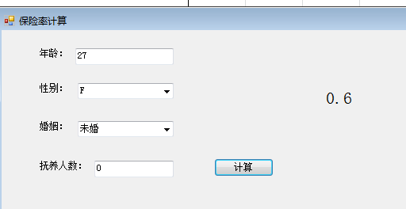
2 | 输入无效的性别，系统没有给出错误提示，而是计算保险费率 | 1、在界面中输入性别为XX，其他数据有效 2、点击计算按钮 3、界面显示保险费率为0.6，与预期不符，应该要给出错误的提示 | 高 | 林贤澳
3 | 输入无效的扶养人数，系统没有给出错误提示，而是计算保险费率 | 1、在界面中输入扶养人数10，其他数据有效 2、点击计算按钮 3、界面显示保险费率为0.6，与预期不符，应该要给出错误的提示 | 高 | 林贤澳
4 | 输入无效的年龄，应该输出错误提示年龄在1-99之间，而系统给出0-99之间 | 1、在界面中输入年龄0，其他数据有效 2、点击计算按钮 3、错误提示与预期不符 | 高 | 林贤澳
5 | 输入无效的婚姻，系统没有给出错误提示，而是计算保险费率 | 1、在界面中输入婚姻为XX，其他数据有效 2、点击计算按钮 3、界面显示保险费率为0.6，与预期不符，应该要给出错误的提示 | 高 | 林贤澳 | 